RUS
03.11.2023

СПЕЦИФИКАЦИЯ ПО КАЧЕСТВУ ЛАЙМА

МИНИМАЛЬНЫЕ ТРЕБОВАНИЯ
Плоды свежие, целые, чистые, здоровые, не увядшие, технически спелые, без затрагивающих мякоть повреждений сельскохозяйственными вредителями, болезнями, без механических повреждений, ушибов и/или крупных зарубцевавшихся поверхностных порезов, типичной для помологического сорта формы и окраски, без излишней внешней влажности, без постороннего запаха и/или вкуса. Осветленные/ белесые пятна не являются дефектом.
I КАТЕГОРИЯ
Плоды этой категории должны иметь характерные признаки своей разновидности и/или товарного типа. Допускаются плоды с незначительными дефектами, не влияющими на внешний вид, качество, сохраняемость и товарный вид продукта в упаковке:

• незначительные дефекты формы и окраски, включая солнечные ожоги;
• незначительные дефекты кожуры, не затрагивающие мякоть плода или возникающие в процессе формирования плода, такие как серебристые и бурые пятна, повреждения насекомыми-вредителями не более 1/3 поверхности плода;
• незначительное выпадение эфирных масел;
• незначительные зарубцевавшиеся повреждения, вызванные градом, трением, ударами при погрузке и разгрузке;
• желтые пятна, не превышающие 1/5 поверхности плода;
II КАТЕГОРИЯ
К этой категории относятся плоды, которые не могут быть отнесены к первой категории, но отвечают минимальным требованиям, перечисленным выше. Могут допускаться следующие дефекты:
• дефекты формы;
• дефекты кожуры, не затрагивающие мякоть плода или возникающие в процессе формирования плода, такие как серебристые и бурые пятна, повреждения насекомыми-вредителями не более 1/2 поверхности плода;
• выпадение эфирных масел, не портящее товарный вид;
• зарубцевавшиеся поверхностные повреждения кожуры, не портящие товарный вид;
НЕСТАНДАРТ
• дефекты, превышающие допуски для 1 и 2 категории, либо не отвечающие минимальным требованиям.
• уродливые;
• значительные зарубцевавшиеся поверхностные повреждения кожуры, портящие товарный вид;
• серьезные механические повреждения с проникновением в альбедо, не затрагивающие мякоть;
• грязные (с наличием видимых посторонних веществ, в том числе сажистый грибок, следы химической обработки и др.);
• плесень на плодоножке или в месте ее отрыва;
• усыхание (потемнение) пестичного кончика;
• повреждение с/х вредителями с проникновением в альбедо, не затрагивающие мякоть;
• пораженные с/х заболеваниями в начальной стадии;
• коричневая пятнистость;
• химические ожоги;
• признаки застуженности;
• увядание;
• незначительное усыхание соковых камер (в виде незначительных белесых прожилок);
• пожелтение общей площадью более 1/5 поверхности плода;
ОТХОД
• обсеменённые спорами грибов, плесень на поверхности плода;
• значительное усыхание соковых камер;
• сильные химические ожоги;
• загнившие, заплесневевшие;
• с наличием с/х вредителей; повреждение мякоти с/х вредителями;
• полностью желтый;
• сильное увядание с морщинистостью;
• подверженные воздействию низких или высоких температур (подмороженные, запаренные);
• грубые механические повреждения;
• значительно пораженные заболеваниями;
ДРУГИЕ ТРЕБОВАНИЯ
Сорт | Согласно требованиям Коммерческой Службы Ленты. В заказе могут быть предъявлены дополнительные требования к внешнему виду продукции, которые будут считаться необходимыми для соответствия сорту.
Калибр | Согласно требованиям Коммерческой Службы Ленты. В общей сложности допускается наличие 10% по числу или весу плодов, не отвечающих требованиям калибровки.
Однородность | Содержимое каждой партии должно быть однородным и состоять из свежих плодов одного помологического и товарного сорта, качества, размера, степени зрелости.
 | Видимая часть содержимого упаковки должна соответствовать содержимому всей упаковки.
Упаковка | Плоды должны быть упакованы таким образом, чтобы обеспечивалась надлежащая сохранность продукта.

ENG
LIME QUALITY SPECIFICATION

MINIMUM REQUIREMENTS
Limes must be fresh, undamaged, clean, healthy, firm, technically ripe, with pulp undamaged by pests, diseases, mechanical injuries, bruises and/or severe scarred cuts. They must have shape and color typical of the pomological variety, without excessive external moisture and foreign odor and/or taste. Lightened/whitish spots are not a defect.
CLASS I
Fruit must be characteristic of the variety and/or commercial type. The following minor defects are allowed, provided that they do not affect the overall appearance, quality, shelf life, and marketable condition of the packaged product:

• minor defects in shape and color, including sun scald;
• minor peel defects that do not affect pulp or those appearing during fruit development, such as silver and brown spots, or damage by pest insects of no more than 1/3 of the surface of the fruit;
• minor liberation of essential oils;
• minor scarred injuries caused by hail, friction or impact during loading or unloading;
• yellow spots not exceeding 1/5 of the surface of the fruit;
CLASS II
This class includes fruit that do not qualify for being included in higher class but meet the minimum requirements. The following defects are allowed:
• minor defects in shape;
• peel defects that do not affect pulp or those appearing during fruit development, such as silver and brown spots, or damage by pest insects of no more than 1/2 of the surface of the fruit;
• liberation of essential oils that does not ruin the marketable condition;
• scarred peel damage that does not ruin the marketable condition;
OUT OF GRADE
• defects with tolerance limits exceeded for Class I and Class II or not meeting the minimum requirements;
• deformed;
• severe scarred peel damage that ruins the marketable condition;
• severe mechanical damage that affects the albedo, but not the pulp;
• dirty fruit (with the presence of visible foreign matters, including sooty blotch, traces of chemical treatment, etc.);
• moldy pedicel or mold near the pedicel;
• shrinkage (darkening) of the pistil tip;
• damage caused by pest insects, which affects the albedo, but not the pulp;
• affected by crop diseases in the initial stage;
• scab;
• chemical burns;
• freeze damage signs;
• wilted;
• slight shrinkage of juice vesicles (minor whitish streaks);
• discoloration to yellow with a total area of more than 1/5 of the surface of the fruit;
WASTE
• seeded with fungal spores, molded surface of the fruit;
• significant shrinkage of juice vesicles;
• severe chemical burns;
• cankered and moldy fruit;
• presence of pest insects; pulp damage caused by pest insects;
• totally discolored to yellow;
• severe withering with wrinkling;
• fruit exposed to low or high temperatures (frozen or softened);
• gross mechanical damage;
• significantly affected by diseases;
MISCELLANEOUS
Variety | According to the requirements of the Lenta Commercial Department. Orders may include additional requirements for product appearance, which will be mandatory to meet the variety specifications.
Size | According to the requirements of the Lenta Commercial Department. In total, 10% (by the number or weight) size-discrepant fruit are allowed.
Uniformity | Each batch must be uniform and contain fresh fruit of the same pomological and commercial variety, quality, size, and degree of maturity.
 | The visible part of the package contents must be the same as the entire package contents.
Packaging | The packaging must ensure the proper preservation of the products.

Фото - Photo
ФОТО/PHOTO

В данном разделе представлены фото, иллюстрирующие различные степени проявления некоторых дефектов и соответственное разделение этих дефектов по категориям качества. Основная информация о требованиях к качеству товара представлена в разделе "Спецификация". Раздел "Фото" является дополнительным и неисчерпывающим приложением к Спецификации по качеству./ This section provides photos illustrating the various degrees of defects manifestation and the corresponding division of these defects into quality classes. Basic quality requirements are given in the Specification section. The Photographs section is a supplemental and open-ended annex to the Quality Specification.
ПРИМЕР ОКРАСА/ EXAMPLE OF COLOR
 | 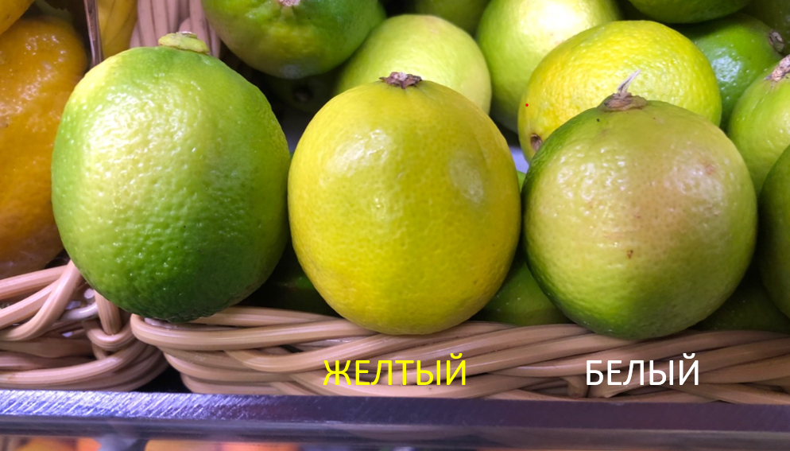

I КАТЕГОРИЯ/CLASS I
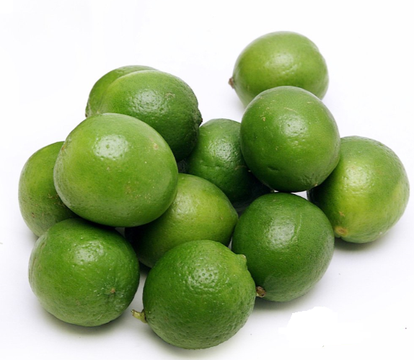

II КАТЕГОРИЯ/CLASS II
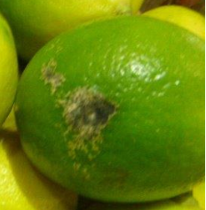
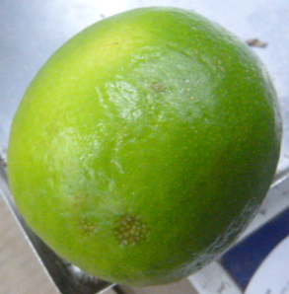

 | дефект кожуры/peel defect | выпадение эфирных масел/liberation of essential oils
НЕСТАНДАРТ/OUT OF GRADE
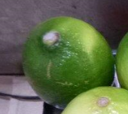
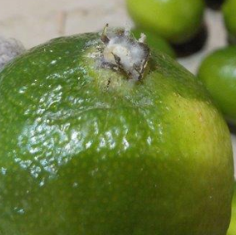

серьезные механические повреждения/gross mechanical damage | выпадение эфирных масел/liberation of essential oils | плесень на плодоножке/moldy pedicel
ОТХОД/WASTE
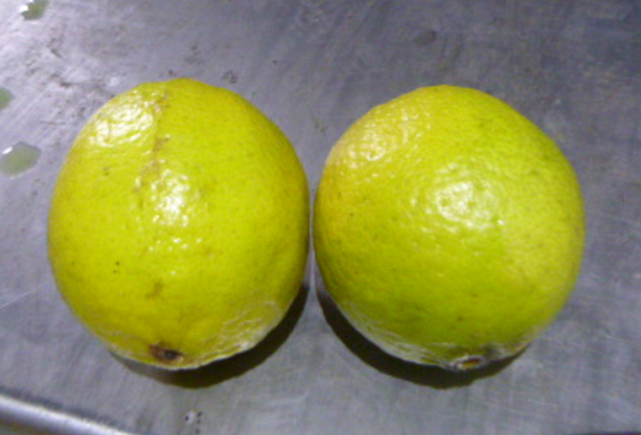

повреждение с/х вредителями/damage caused by pest insects | загнив/rot |  | полностью желтые/totally discolored to yellow
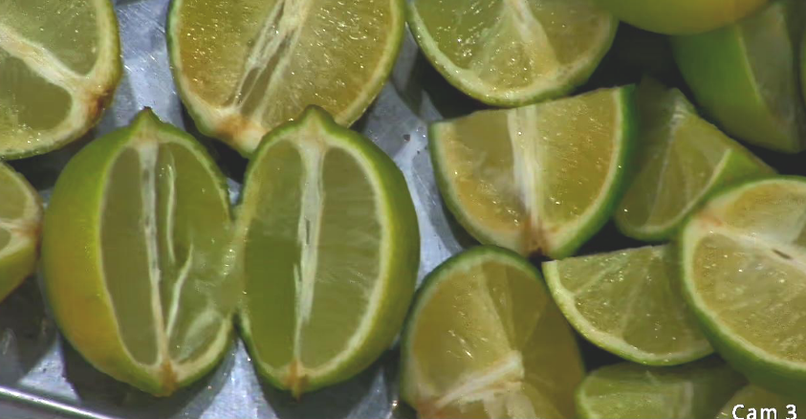

значительно пораженные заболеваниями / significantly affected by diseases

